Sheet1
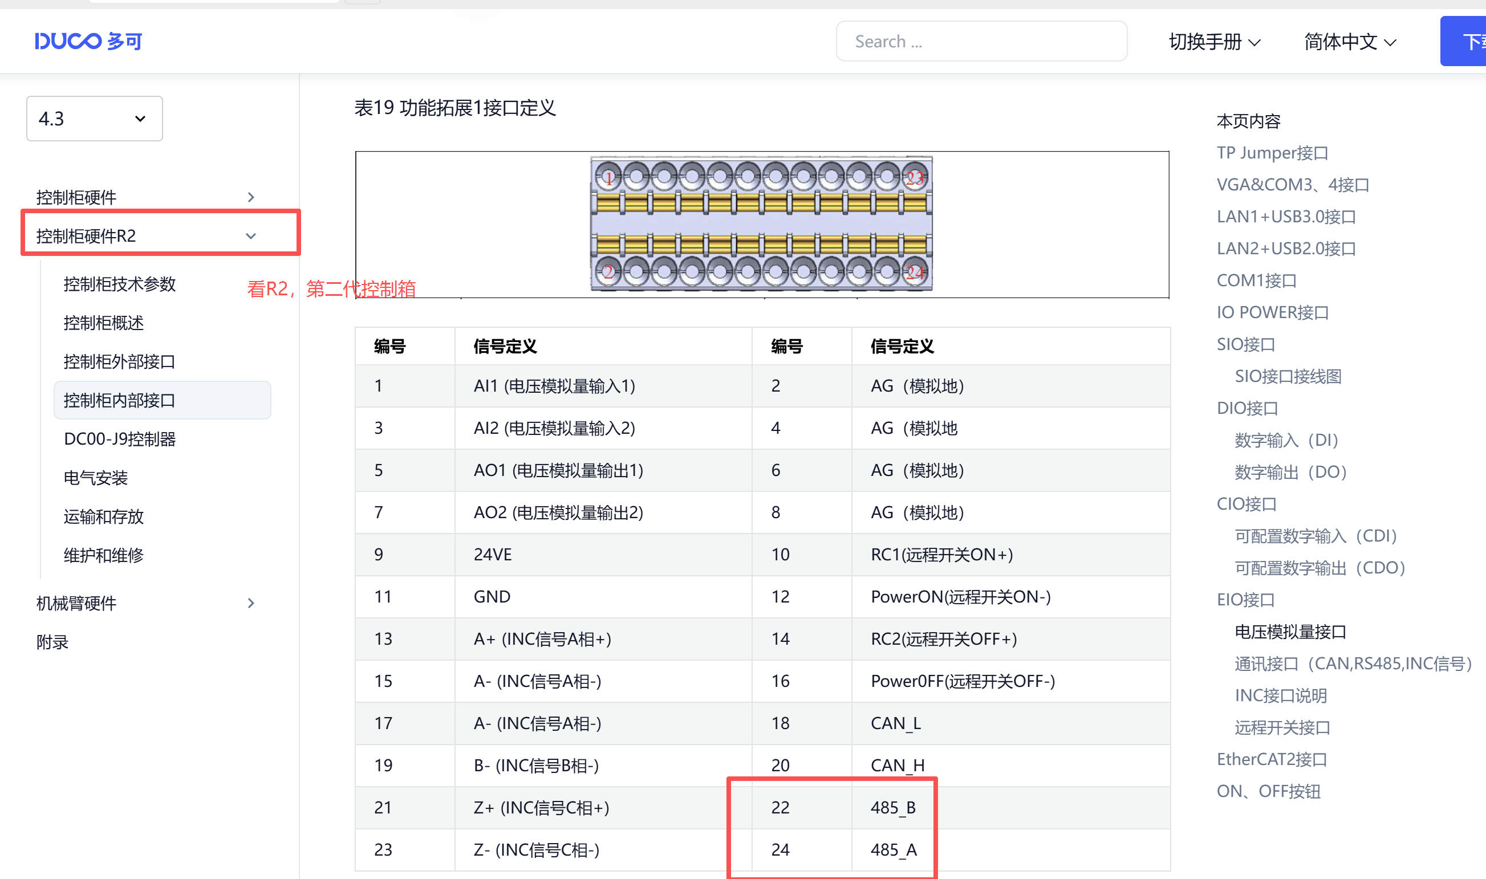
内部位置控制
p001 (0X0001) 寄存器数据5 //内部位置模式
p011~p012 (0X000b~0x000c) 寄存器数据 0 (默认) //0-采用电子齿轮比方式 非0-电机旋转一圈需要指令脉冲的数值
p403 (0X0403) 寄存器数据17 （0011）绝对定位上升沿换步单步执行
p404 (0X0404) 寄存器数据2 （02） 有效段数2步
第一段参数 //到达目标位置
p410~p411 (0X040a~0x040b) 寄存器数据 9000 // 第一段脉冲 0~327679999 pul
p412 (0X040c) 寄存器数据 1000 //第一段速度0~65535 rpm
p413 (0X040d) 寄存器数据 1000 //第一段加速时间0~65535 ms
p414 (0X040e) 寄存器数据 1000 //第一段减速时间0~65535 ms
第二段参数 //从目标位置回原点
p417~p418 (0X0411~0x0412) 寄存器数据 000（回原点） // 第二段脉冲 0~327679999 pul
p419 (0X0413) 寄存器数据 1000 //第二段速度0~65535 rpm
p420 (0X0414) 寄存器数据 1000 //第二段加速时间0~65535 ms
p421 (0X0415) 寄存器数据 1000 //第二段减速时间0~65535 ms
启动
p520 (0x0514) 0010 寄存器数据16 //使能启动
p535 (0x0523) 0010 寄存器数据16 //上升沿控制下一步，执行完上一步需要写入0，再次写入0010才能执行下一步
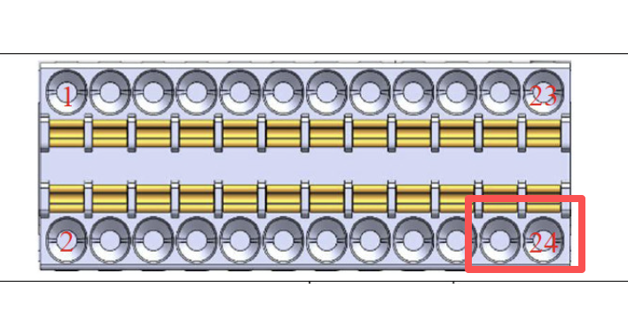
读取编码器
u057~u060 (0x1038~0x103b) //编码器读取位置

伺服电机 MS6H-60CS30BZ1-20P4
伺服驱动器 DS5L1-20P4-PTA

使用机器人控制箱的EIO 接线端子的485通讯,详情见机器人控制器R2文件夹下
标准modbusRTU协议
波特率9600、数据位8、校验位EVEN、停止位1
机器人第二代控制器R2版本链接：https://docs.ducorobots.cn/zh/hardware/latest/%E6%9C%BA%E6%A2%B0%E8%87%82%E7%A1%AC%E4%BB%B6%E8%AF%B4%E6%98%8E/01%E4%BA%A7%E5%93%81%E8%AF%B4%E6%98%8E/index.html

